Estadísticas
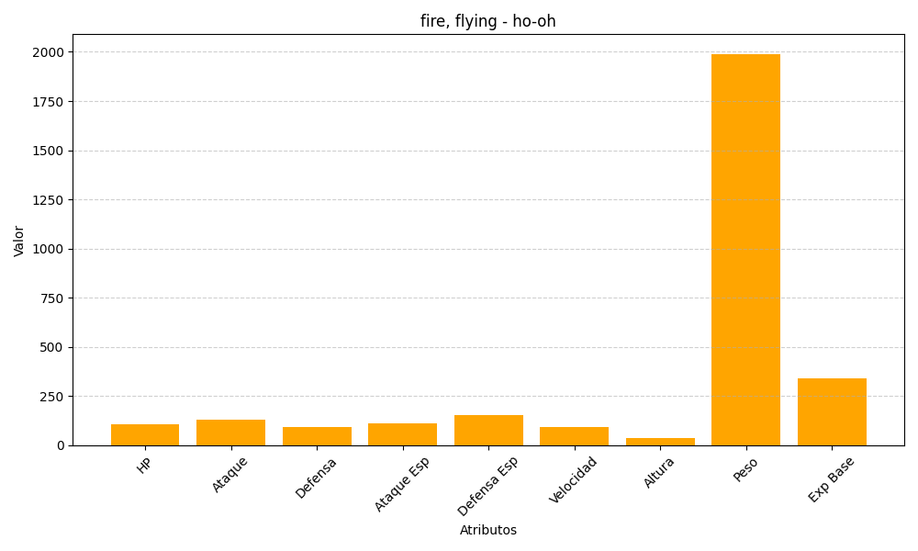
ID | Nombre | Tipo | HP | Ataque | Defensa | Ataque Especial | Defensa Especial | Velocidad | Altura | Peso | Experiencia Base
250 | ho-oh | fire, flying | 106 | 130 | 90 | 110 | 154 | 90 | 38 | 1990 | 340

